关系图
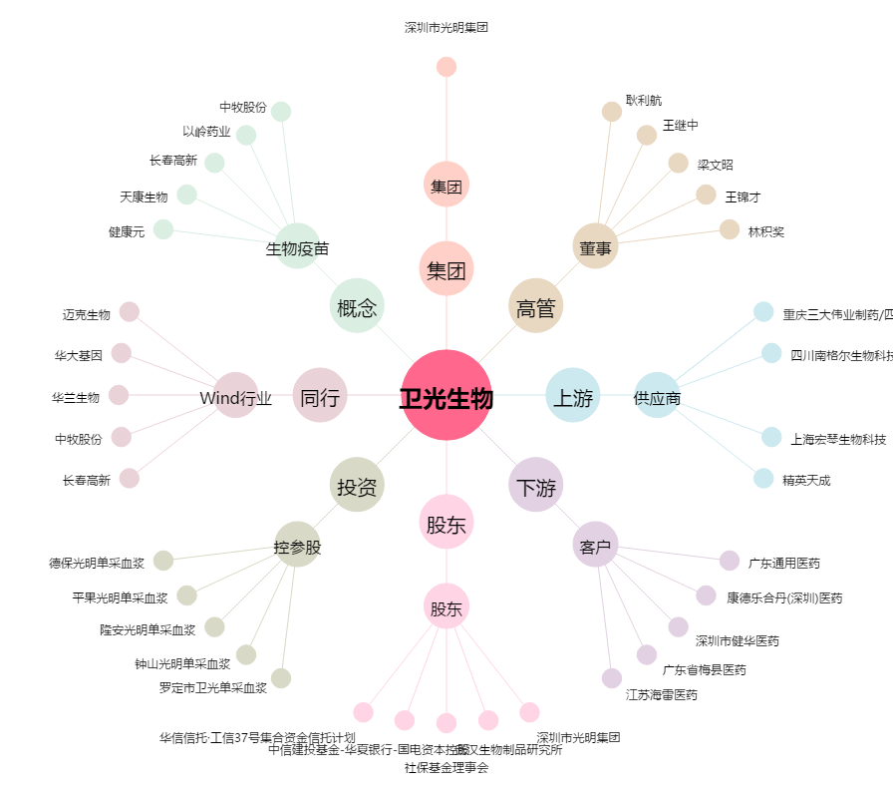
卫光生物[002880.SZ] - 关系概览图

